Macro Planning
Durée en jours des tâches – Projet AGORABUS de Nîmes
Phases | Tâches chantier | Début | Fin | Durée (jours)
Phase 0 – Préparation & études préalables | Finalisation du CdCF, validation interne | 2025-09-01 | 2025-09-19 | 15
Phase 0 – Préparation & études préalables | Consultation industrielle (dialogue compétitif) | 2025-09-22 | 2025-10-31 | 30
Phase 0 – Préparation & études préalables | Réception et analyse des propositions | 2025-11-02 | 2025-11-28 | 20
Phase 0 – Préparation & études préalables | Choix du titulaire du marché | 2025-12-01 | 2025-12-19 | 15
Phase 1 – Conception détaillée et prototypes | Conception technique des AdB | 2026-01-02 | 2026-02-26 | 40
Phase 1 – Conception détaillée et prototypes | Fabrication des prototypes | 2026-02-27 | 2026-03-19 | 15
Phase 1 – Conception détaillée et prototypes | Tests fonctionnels et ergonomiques | 2026-03-20 | 2026-04-09 | 15
Phase 1 – Conception détaillée et prototypes | Ajustements et validation finale | 2026-04-10 | 2026-04-30 | 15
Phase 2 – Préparation logistique & fabrication série | Planification logistique, validation voirie | 2026-05-04 | 2026-05-31 | 20
Phase 2 – Préparation logistique & fabrication série | Achat série des AdB | 2026-06-01 | 2026-10-15 | 99
 | Neutralisation de chantier pour zone climatique | 2026-10-16 | 2027-01-03 | 56
Phase 3 – Installation & mise en service progressive | Installation Ligne 1 + suivi initial | 2027-01-04 | 2027-03-26 | 60
Phase 3 – Installation & mise en service progressive | Installation Ligne 2 + retours usagers | 2027-02-01 | 2027-04-23 | 60
Phase 3 – Installation & mise en service progressive | Installation Ligne 3 + maintenance locale | 2027-03-01 | 2027-05-21 | 60
Phase 3 – Installation & mise en service progressive | Installation Lignes 4 & 5 + déploiement complet | 2027-04-01 | 2027-06-29 | 64
Phase 4 – Installation & mise en service progressive | Suivi des performances et retours d'usagers(ajustements, tests, imprévus) | 2027-07-01 | 2027-08-31 | 44

 |  | 2025-09-01 | 2027-08-31 | 522

Résumé macro-planning – Jalons
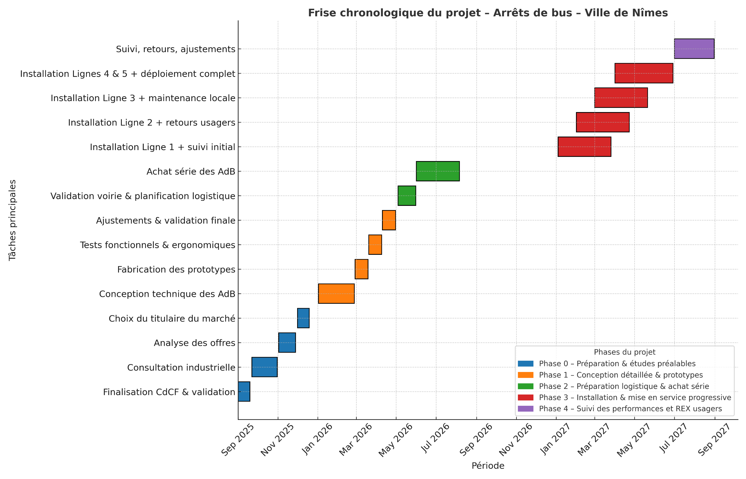
Jalons | Chantier | Date | Description
P1 | Initialisation | 2025-09-01 | Charte projet, CdCF et lancement consultation
P2 | Conception | 02/01/2026 | Conception technique, prototypes, tests et validation
P3 | Préparation & achat | 04/05/2026 | Planification logistique et achat série des AdB
P4 | Déploiement | 04/01/2027 | Installation progressive ligne par ligne
P5 | Mise en service complète | 29/06/2027 | Fin du déploiement des lignes 4 & 5
Neutralisation chantier pour raison climatique
P6 | Suivi & Clôture | 31/08/2027 | Suivi des performances, ajustements, REX

 | Le projet s'articule autour de six jalons clés qui structurent son avancement de manière progressive et maîtrisée :

 |  |  |  |  | Source Frise : Intélligence artificielle pour évaluer l'écart entre Aout 2026 et decembre 2026

 |  |  |  | Ce jalonnement garantit la bonne maîtrise du projet, en assurant un enchaînement cohérent des phases de conception, achat, installation et évaluation, avec une mise en service complète d’ici août 2027, conformément aux engagements du Cahier des Charges Fonctionnel.

